材料分析明细表-1
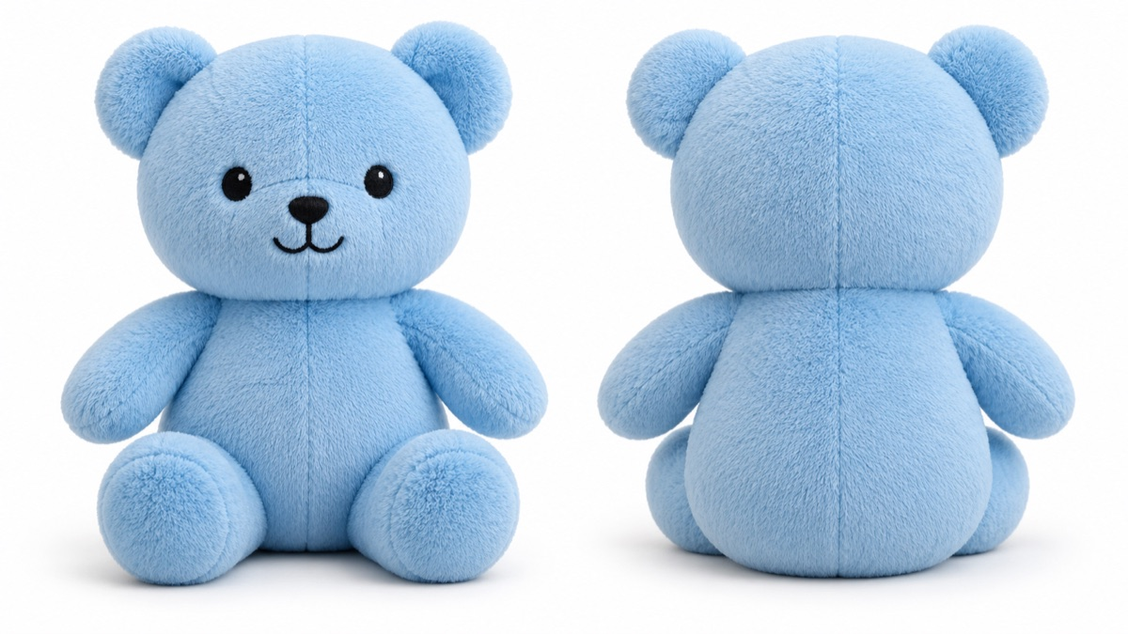
示例玩具工厂 |  |  |  |  |  |  |  | 毛向：单方向
物料分析明细表
 | 产品编号： | PRODUCT-SAMPLE-001 | 订单编号： | ORDER-SAMPLE-001 |  |  |  | 数量：(PCS) |  | 100 | 含备品0
 | 产品名称： | 蓝色毛绒熊 |  |  |  |  |  | 日期： |  | 2026-01-01 | 设计师：示例
材料类别 | 物料名称 | 厂商料号 | 规格 | 颜色 | 单位 | 组装部位 | 片数 | 单位用量 | 损耗% | 总用量 含损耗 | 加工方式 | 加工方式 | 备注
主料 | 示例短毛绒 | FABRIC-SAMPLE-001 | 示例规格 | 示例蓝 | 码 | 身体前片 | 2 | 0.42 | 5 | 44.10 | 贴衬 | 热裁 | 毛向一致
 |  |  |  |  |  | 身体后片 | 1 | 0.08 | 5 | 8.40 | 贴衬 | 热裁
材料小计 |  |  |  |  |  |  |  | 0.50 |  | 52.50
填充 | 示例填充棉 | FILLING-SAMPLE-001 | 示例规格 | 示例白 | 千克 | 身体 |  | 0.18 | 0 | 18.00 |  | 充棉

制表：示例制表 |  |  |  |  |  |  |  |  |  |  | 审核：示例审核

色卡
色卡

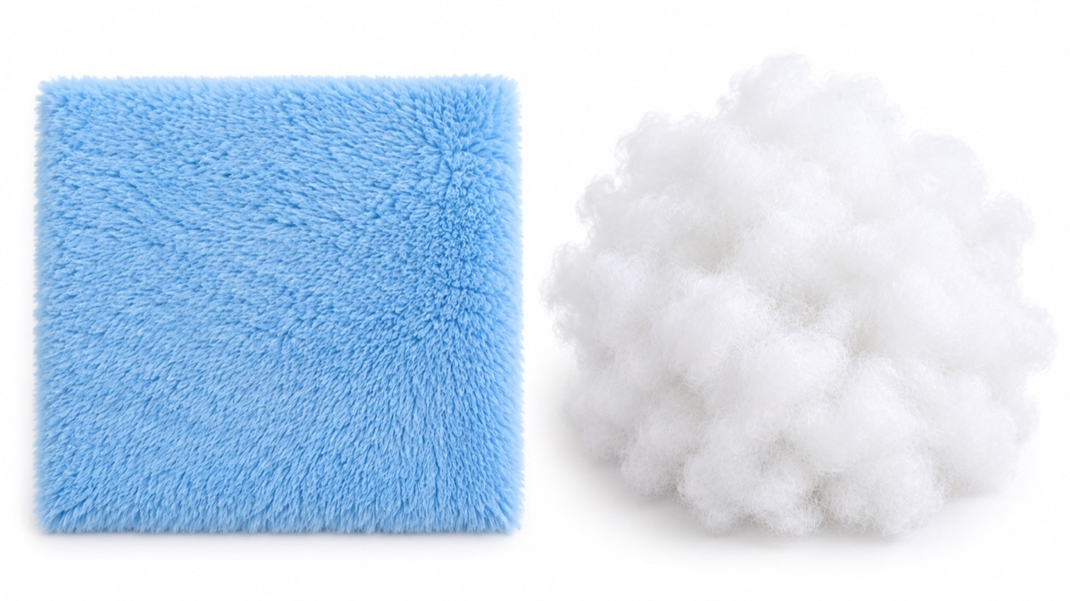
材料 | 颜色 | 部位 | 加工方式
示例短毛绒 | 示例蓝 | 身体前片 / 身体后片 | 贴衬 / 热裁
示例填充棉 | 示例白 | 身体 | 充棉

Sheet1
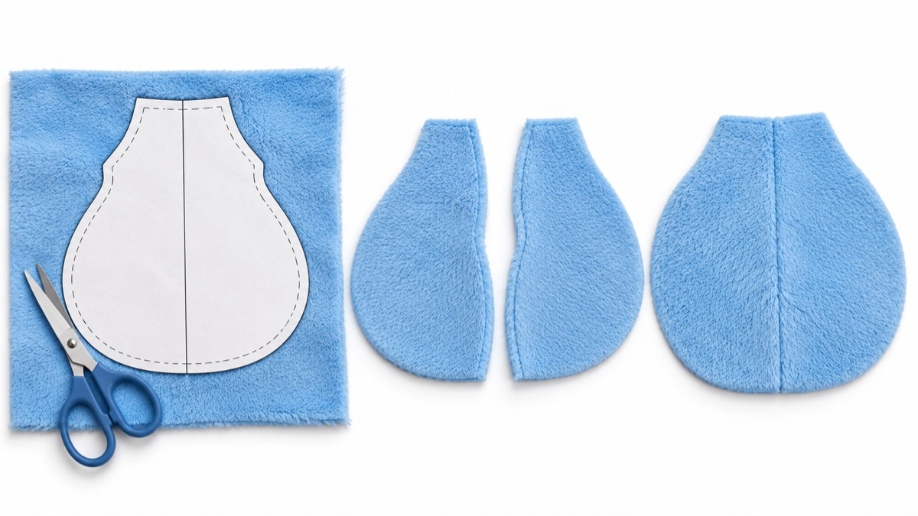
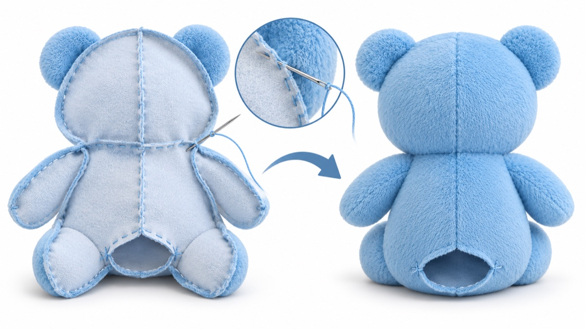
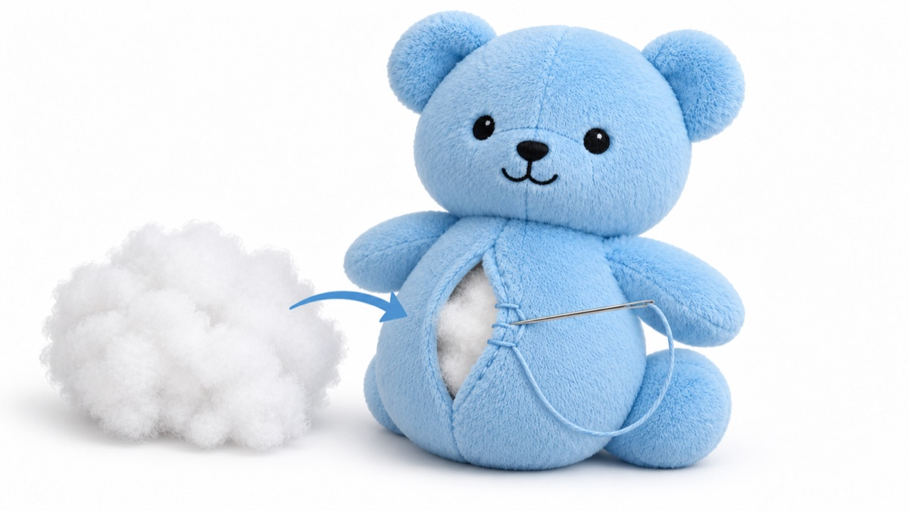
作业指导书

 | 产品编号： | PRODUCT-SAMPLE-001
 | 产品名称： | 蓝色毛绒熊

 | 工序 | 部位 | 说明
 | 裁片 | 身体前片 / 身体后片 | 按纸样裁片，毛向一致
 | 缝合 | 身体 | 保留充棉口，翻正
 | 充棉 | 身体 | 按单位用量核对填充棉，缝合开口

 | 裁片 |  |  | 缝合 | 充棉

